Z檢定1
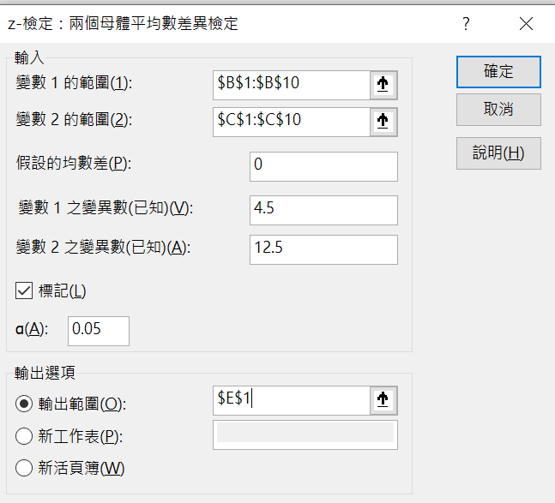
 | 甲班 | 乙班 | ｚ檢定：兩個母體平均數差異檢定
 | 75 | 65
 | 78 | 67 |  | 甲班 | 乙班
 | 79 | 72 | 平均數 | 79.222222222 | 64.888888889
 | 80 | 81 | 已知的變異數 | 4.5 | 12.5
 | 82 | 90 | 觀察值個數 | 9 | 9
 | 83 | 55 | 假設的均數差 | 0
 | 82 | 44 | z | 10.429031877
 | 90 | 62 | P(Z<=z) 單尾 | 0
 | 64 | 48 | 臨界值：單尾 | 1.644853627
 |  |  | P(Z<=z) 雙尾 | 0
母體變異數 | 4.5 | 12.5 | 臨界值：雙尾 | 1.9599639845

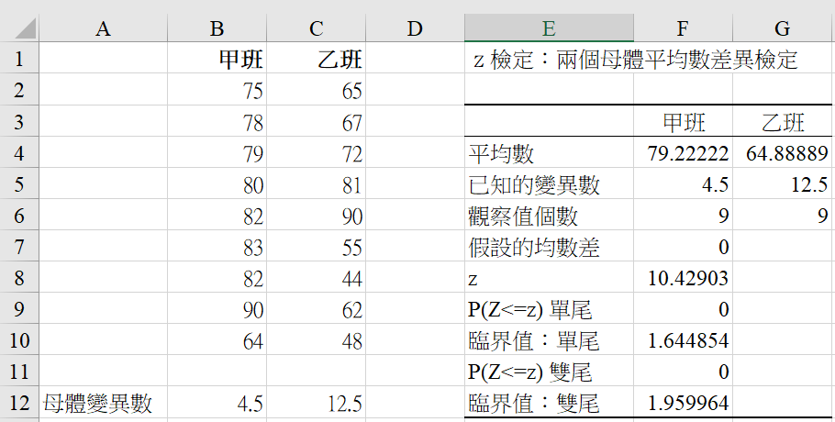

T.TEST1
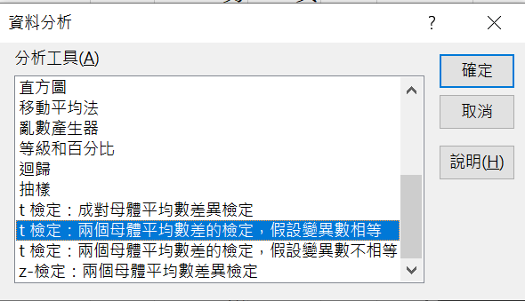
 | 男 | 女 |  | 男 | 女
 | 76 | 81 |  | 76 | 81
 | 74 | 82 |  | 74 | 82
 | 70 | 78 |  | 70 | 78
 | 80 | 85 |  | 80 | 85
 | 68 | 79 |  | 68 | 79
 | 90 | 81 |  | 90 | 81
 | 72 | 82 |  | 72 | 82
 | 75 | 85 |  | 75 | 85
 | 78 |  |  | 78
 | 72 |  |  | 72

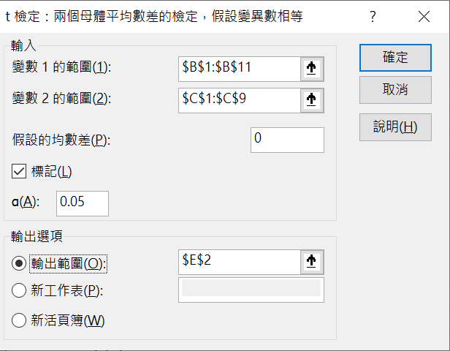
平均 | 75.5 | 81.6 | 平均

T-test | 0.01930631035 | ← =T.TEST(B2:B11,C2:C9,2,2) | T-test
T-test | 0.01930631035 | ← =TTEST(B2:B11,C2:C9,2,2) | T-test

